关系图
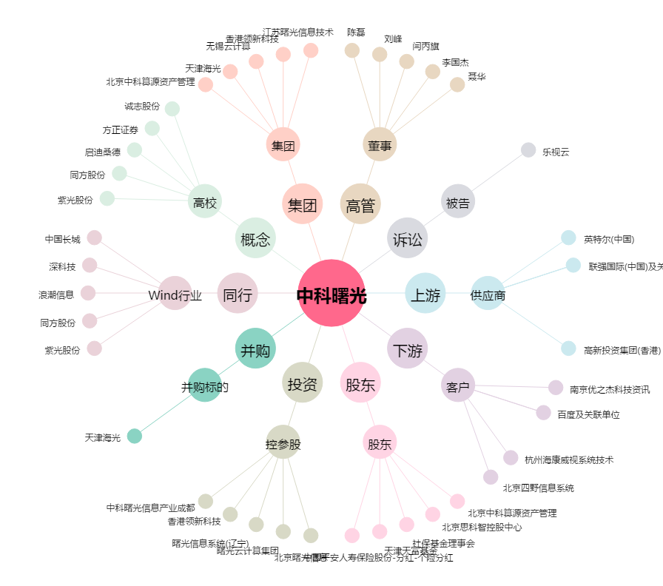
中科曙光[603019.SH] - 关系概览图

